Score
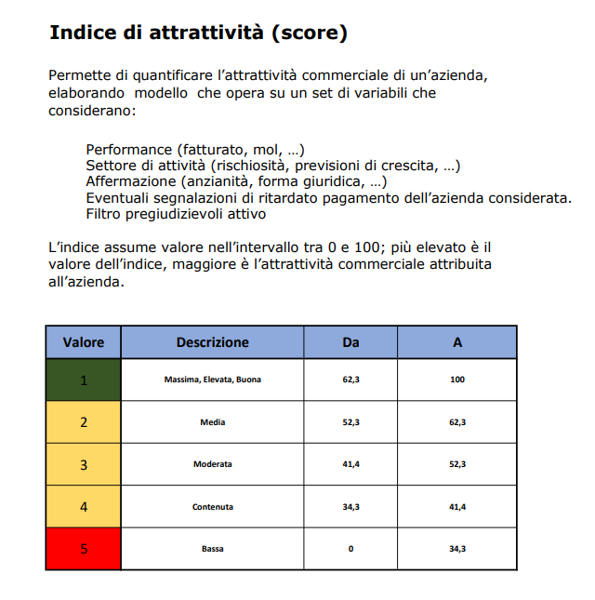
soc di capitale

classe_score_mm | conta
Score 1 | 201047
Score 2 | 240028
Score 3 | 222432
Score 4 | 115517
Score 5 | 238476

Clienti Arr.
Arricchimento Clienti CCRM

distanza agenzia | metri linere / stradale

Agenzia Vicina | Codice , distanza agenzia + vicina (heb / mamma / ci)

Agenzia Vicina Escluso sua | Codice , distanza agenzia + vicina (heb / mamma / ci) - Escluso sua (*) chiusure

competotir bancario | Sportello bancario + vicino (abi cab indirizzo metri linere / stradale)

posta vicina | Posta + vicina (Frazionario indirizzo metri linere / stradale)

Agenzia assicurativa vicina | Agenzia assicurativa + vicina (insegna mandato indirizzo metri linere / stradale)

Promotore / Broker Vicino

Ateco | ateco primario e secondario

Forma Giuridica | Forma Giuridica

Dati Camera di commercio | Bilancio / Recapiti / soci / Gruppo / Rating / Startup / Estero

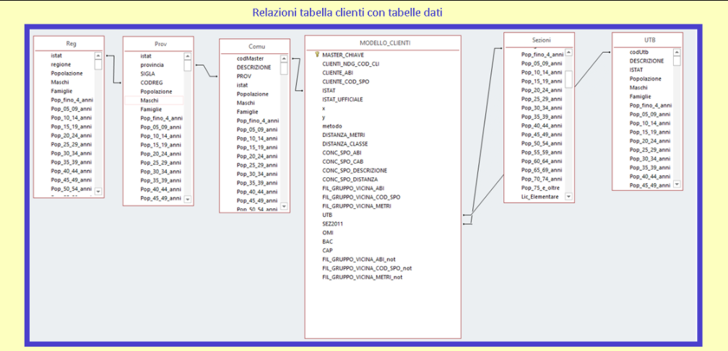
X | Golocalizzazione
y

sezione Censuaria | sezione residenza
utb | Unita territoriale di base
cap | residenza
omi | residenza
ace | residenza
comune | residenza

COVID | Rischisita COVID-19 | in base all'ateco
Fondo di Garanzia PMI | Anno | Anno
 | Importo | Importo
Aiuti di Stato | Anno
 | Importo
 | Fonte Aiuti

Tabelle
FORMA | Conteggio |  | FATTURATO | FATTURATO_DESC | Conteggio |  | DIP | DIP_DESC | Conteggio |  | ANNO COSTITUZIONE | Conteggio
 | 7,787 | 0% | - | - | 3,434,525 | 63% |  |  | 1,521,137 | 28% | 2019 | 216,240
Altro | 130,549 | 2% | 1 | 0-0.499 mln | 1,675,789 | 31% | 1 | da 0 A 9 | 3,705,880 | 68% | 2018 | 246,086
Ditte Individuali | 3,082,966 | 56% | 2 | 0.5-0.999 mln | 125,614 | 2% | 2 | da 10 A 24 | 168,311 | 3% | 2017 | 238,731
Estera | 423 | 0% | 3 | 1-1.999 mln | 93,810 | 2% | 3 | da 25 A 49 | 40,621 | 1% | 2016 | 208,868
Società di Capitale | 1,458,974 | 27% | 4 | 2-4.999 mln | 74,671 | 1% | 4 | da 50 A 99 | 17,368 | 0% | 2015 | 222,182
Società di Persone | 786,423 | 14% | 5 | 5-9.999 mln | 29,800 | 1% | 5 | da 100 a 149 | 5,393 | 0%
STUDIO ASSOCIATO | 117 | 0% | 6 | 10-24.999 mln | 19,576 | 0% | 6 | da 150 a 199 | 2,684 | 0%
 | 5,467,239 |  | 7 | 25-49.999 mln | 6,789 | 0% | 7 | da 200 a 249 | 1,444 | 0%
 |  |  | 8 | 50-99.999 mln | 3,571 | 0% | 8 | da 250 a 499 | 2,669 | 0%
 | 100% |  | 9 | 100-249.999 mln | 1,990 | 0% | 9 | da 500 a 1.000 | 1,005 | 0%
 |  |  | 10 | >= 250 mln | 1,104 | 0% | 10 | maggiore di 1000 | 727 | 0%
 |  |  |  |  | 5,467,239 |  |  |  | 5,467,239

 |  |  |  |  | 37% |  |  |  | 72%

 |  |  |  |  |  |  |  |  |  |  |  | 0%

L662
FASCIA | L662
nd | 246,546 | 24%
Fascia 1 | 404,895 | 40%
Fascia 2 | 137,072 | 13%
Fascia 3 | 234,058 | 23%
Società di Capitale | 1,022,571

Score Dettaglio
DECINA | CONTEGGIO
DA 0 A 10 | 7 | 0%
DA 10 A 20 | 5594 | 1%
DA 20 A 30 | 151170 | 15%
DA 30 A 40 | 172055 | 17%
DA 40 A 50 | 197361 | 19%
DA 50 A 60 | 235912 | 23%
DA 60 A 70 | 201311 | 20%
DA 70 A 80 | 52936 | 5%
OLTRE 90 | 1154 | 0%
Società di Capitale | 1,017,500

